Sheet1
install.packages('naniar') 处理NA的包
install.packages('Amelia')
install.packages('na.tools')

CTRL+Enter 运行选中的命令行
CTRL+Shift+S 运行当前文档
Tab或Ctrl+Space 自动补齐列表

getwd()获取当前文件的绝对路径（"C:/Users/1462788/MyStudy/BigData/practice/LearingR/R_Markdown"）
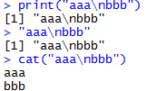

objects(), ls() 查看内容中创建了哪些变量和函数
str()查看对象的类型
getOption(参数)查看全局参数属性；比如getOption("digits")，查看小数点位数是几位；options(digits=15)修改小数点位数为15位

is.list,is.numberic….检查对象类型，返回bool
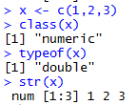
 | class(),typeof()查看对象类型

(.packages())查看安装了多少包

常用
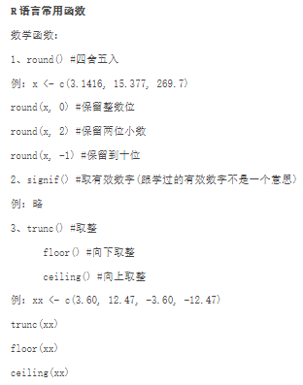
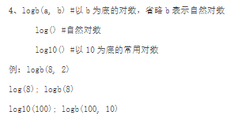
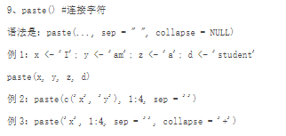

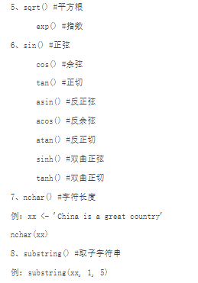

数据集
向量

向量取值

 |  | 取除第二个元素之外的所有元素

两个中括号只能取1个元素

矩阵matrix

矩阵是一个用两个维度表示和访问的向量，它本质上是一个向量
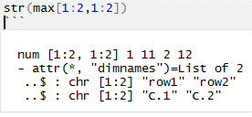

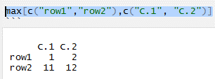
因为是矩阵是一个向量，所以不能用max[1:2,]["c.1"]来取出结果，因为这个取出来就不是向量了，data.frame可以这样用
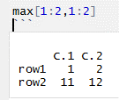
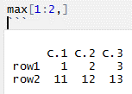

data.frame()的取值，筛选数据
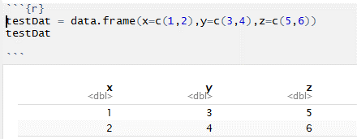

取单个元素结果：
testDat$x[2]
testDat[2,1]
以上结果集都为2

取向量结果：
testDat$x
testDat[[1]]
testDat[["x"]]
testDat[,"x"]（这一个比较特殊，如果是取两列testDat[,c("x","y")]就是data.frame
testDat[1:2,"x"](这一个比较特殊，如果是取两列testDat[1:2,c("x","y")])就是data.frame
上面两种情况如果想要把向量转成data.frame格式可以这样用：testDat[1:2,]["x"]
上面两种情况如果想要把向量转成data.frame格式可以这样用：testDat[1:2,"x",drop=FALSE]

取子数据集结果：
testDat[1] | testDat[1:2] |  |  | testDat["x"] |  | testDat[c("x","y")]（不能写成testDat["x","y"]） |  | testDat[c(TRUE,TRUE,FALSE)]

 |  |  |  |  | 结果同左边一样

一般以这种格式来取值比较清晰一点，下面的代码执行结果跟上面是一样的
testDat[,c("x","y")] | testDat[,1:2] |  | testDat[,c(1:2)] |  | testDat[1:2,1:2] |  | testDat[1:2,c("x","y")]

筛选数据：
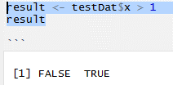
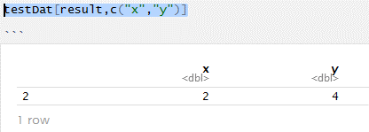

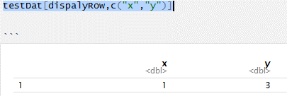

行名称如果没有命名，默认第一行就是1，第二行就是2

factor类型的使用

知识点
变量$名称和变量[1]的区别

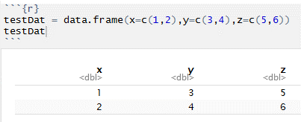

 |  |  | testDat$x取出来的是一个向量，可以和其他向量组合成一个新的data.frame

 |  |  |  | str(cOne)出来的结果是一个横向排列的num向量

testDat[1] | cTwo <- testDat[1]
 | str(cTwo)
 |  |  |  | str(cTwo)出来的结果是一个竖向排列的data.frame

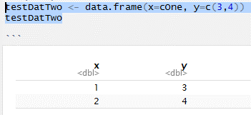
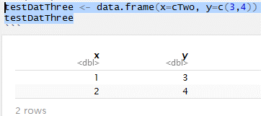

x的类型是一个向量，可以组合成新的data.frame |  | x的类型是data.frame，也可以跟向量组合成新的data.frame

函数
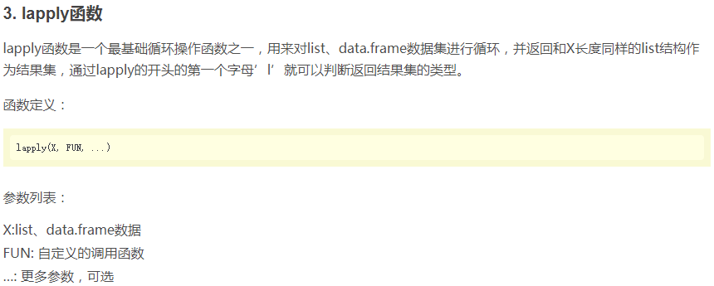
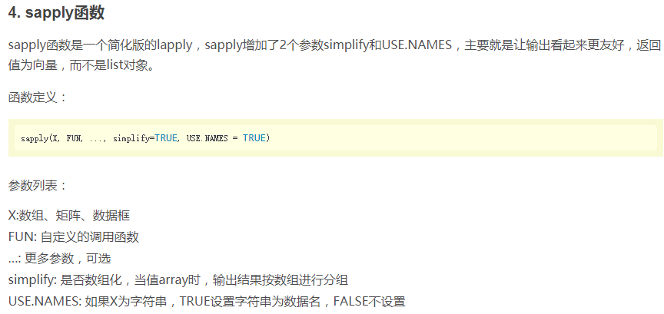
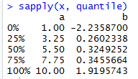
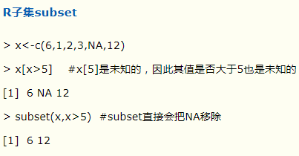

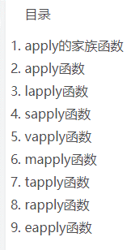
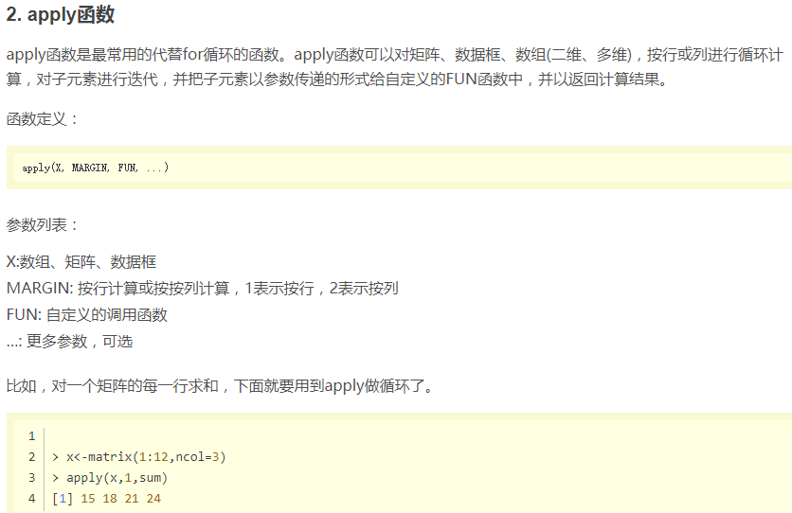

1是按行求按列放；2是按列求按行放

不懂
x<-c(1,2) quantile(x) | 分位数求值

x <- list(a = c(1:10), beta = exp(-3:3), logic = c(TRUE,FALSE,FALSE,TRUE))
exp，以自然常数e为底的指数函数

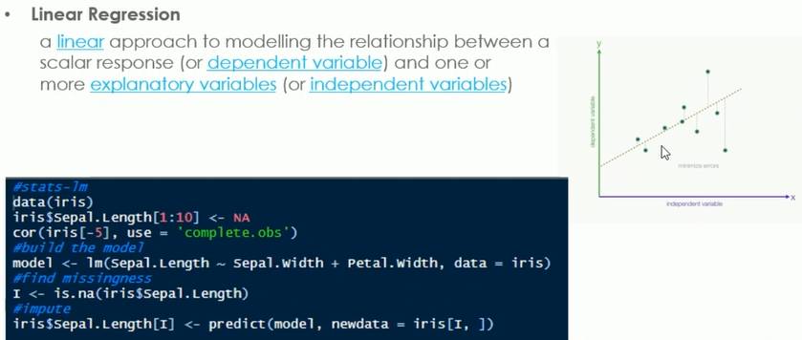

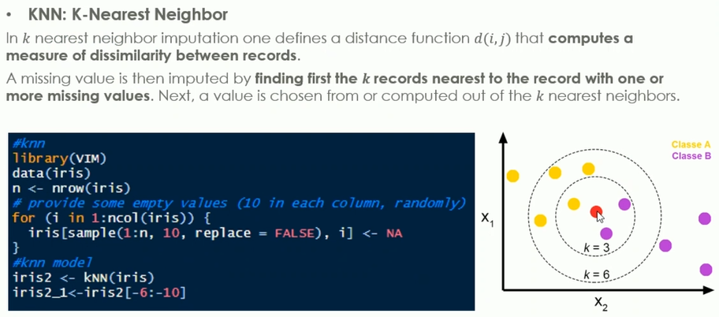

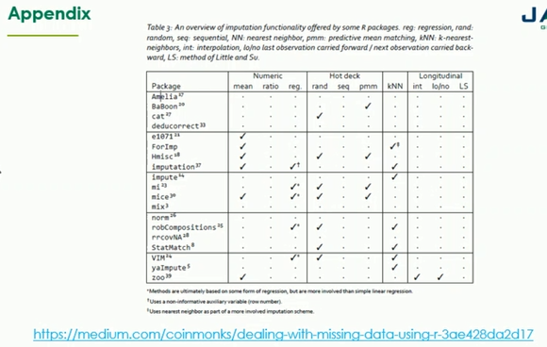

 |  | 这是一些处理miss data的包

